Kancléřství
položka č. | Požadovaný propagační předmět | Specifikace předmětu | Požadované logo/loga dle jednotného vizuálního stylu | Přepokládaný počet ks | cena za 1 ks v Kč bez DPH | cena za 1 ks v Kč včetně DPH | cena celkem bez DPH | cena celkem včetně DPH | orientační obrázek požadovaného předmětu
1. | kravata | klasická kravata, klasického tvaru s podšívkou, materiál polyester, délka minimálně 148 cm | logo univerzity na obalu kravaty | 400 |  |  | 0.00 | 0.00 | 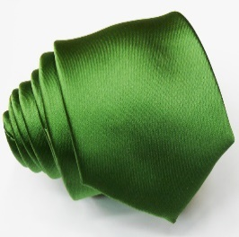
2. | dámský šátek | dámský šátek, zelená barva, možnost vzorování, rozměr 90 x 90 cm, materiál polyester | logo univerzity na obalu šátku, nebo potisk na šátek | 400 |  |  | 0.00 | 0.00 | 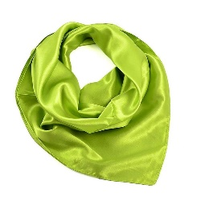
3 | propiska pierre cardin | značkový mosazný roller Pierre Cardin, spodní část černá, vrchní část stříbrná, otočný mechanismus, hrot chráněn vrškem, případně otočný systém. Baleno v luxusní krabičce | logo univerzity na obalu | 200 |  |  | 0.00 | 0.00
4 | poznámkový blok pierre cardin | luxusní poznámková blok značky Pierre Cardin v tvrdých deskách s perforovaným přebalem. Obsahuje záložku, gumičku která drží blok zvenku | logo univerzity na obalu | 200 |  |  | 0.00 | 0.00
5 | plastové kuličkové pero | plastové pero s transparentním tělemm nidrá náplň, pera v barvách modrá, zelená, červená,bílá, ozanžová, fialová | www.mendelu.cz (potisk) | 1000 |  |  | 0.00 | 0.00
6 | tužka s gumou dřevěná | dřevěná tužka, guma bílá, barva těla tužky odpovídá barvám fakult- modrá, zelená, červená,bílá, ozanžová, fialová | www.mendelu.cz (potisk) | 1000 |  |  | 0.00 | 0.00
7 | neonová šňůrka na krk "klíčenka" | kovová karabina, bezpečnostní spojení, přezka, barva zelená | www.mendelu.cz (potisk) | 1000 |  |  | 0.00 | 0.00
8 | automatická deštník | dřevěná rukojeť, rozměr 103x90 cm | logo univerzity | 300 |  |  | 0.00 | 0.00
9 | termoska | dvouplášťová nerez termoska 500 ml | logo univerzity | 300 |  |  | 0.00 | 0.00
10 | hrnek | 350ml, zelený buclatý | logo univerzity vybroušeno laserem do glazury | 500 |  |  | 0.00 | 0.00
11 | siliknové sítko na čaj s úchopem ve tvaru listu | bílá / zelená barva | logo univerzity na obalu | 500 |  |  | 0.00 | 0.00
12 | PLACKA odznáček- button | 25 mm | vlastní grafika | 1000 |  |  | 0.00 | 0.00
13. | PLACKA odznáček- button | 38 mm | vlastní grafika | 1000 |  |  | 0.00 | 0.00
14. | zavírací nůž | značkový zavírací nůž s pojistkou, dřevěná rukojeť, kov/dřevo. OPINEL: celková délka nože velikosti NO 8 je 19 cm, grafika vlastní na rukojeť , nebo obal na nůž s logem | logo univerzity | 300 |  |  | 0.00 | 0.00
15. | krabice na 1 lahev | zelená barva, třívrstvá mikrovlnka rozměry cca 8x8x34,5 cm |  | 500 |  |  | 0.00 | 0.00
16. | krabice na 2 lahve | zelená barva, třívrstvá mikrovlnka rozměry cca 16,5x8x34,5 cm |  | 500 |  |  | 0.00 | 0.00
 |  |  |  | Celková nabídková cena v Kč bez DPH: |  |  | 0.00
 |  |  |  | Celková nabídková cena v Kč bez DPH: |  |  |  | 0.00 Kč

